Arkusz1
UMW/AZ/PN-98/20 |  |  |  |  |  | ZAŁĄCZNIK nr 2 do SIWZ
FORMULARZ ASORTYMENTOWO - CENOWY

lp | Nazwa | Wymiary cm szer x gł x wys | Widok | SYMBOL | Ilość | Cena jednostkowa netto | Wartość netto | Stawka Vat (%) | Wartość brutto
1 | Biurko, 160x90 cm, blat płyta laminowana, stelaż lakierowany | 160x90 |  | B1 | 1
2 | Blenda frontowa do biurka 160 cm, płyta laminowana | 144x1,8x30 |  | BF | 1
3 | Przepust kablowu w biurku, fi 60 |  |  | - | 1
4 | Kosz na okablowanie, montowany pod biurkiem | 90,4x10x11 |  | - | 1
5 | Szafka podbiurkowa/pomocnik 160 cm, 2 szuflady z systemem push to open, drzwi przesuwne, płyta laminowana | 160x55x47,5 |  | SP | 1
6 | Szafka podbiurkowa 160cm , drzwi przesuwne, płyta laminowana | 160x55x47,5 |  | S1 | 1
7 | Stelaż do szafki podbiurkowej 160 cm, wykonany ze stali, lakierowany | 160x54,6x19 |  | - | 2
8 | Szafka wisząca otwarta 160x30 cm | 160,2x30x41,4 |  | SW1 | 1
9 | Szafka wisząca otwarta 120x30 cm | 120,6x30x81 |  | SW2 | 1
10 | Drzwi do szafek wiszących, system otwierania typu push to open, płyta laminowana | 37,4x1,8x37,4 |  | - | 5
11 | Szafa aktowa 120x43x188 cm, drzwi przesuwne, płyta laminowana | 120x43x188 |  | SA | 1
12 | Szafa aktowo ubraniowa 120x43x188 cm, drzwi przesuwne, płyta laminowana | 120x43x188 |  | SUA | 1
13 | Zabudowa kuchenna wykonana pod projekt, drzwi chowane w korpus zabudowy KUCHNIA UKRYTA ZA DRZWIAMI WSUWANYMI W KORPUS |  | - | ZK | 1
14 | Bateria zlewozmywakowa, chrom |  |  | BZ | 1
15 | ZLEWOZMYWAK 1-KOMOROWY 45X43 CM, LEN |  | 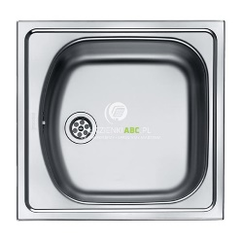 | ZL | 1
16 | Lodówka do zabudowy, podblatowa, |  | 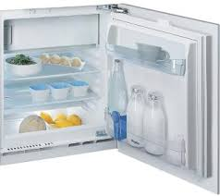 | LO | 1
17 | Zmywarka pod zabudowę, 45 cm, |  |  | ZM | 1
18 | Kuchenka mikrofalowa do zabudowy |  | 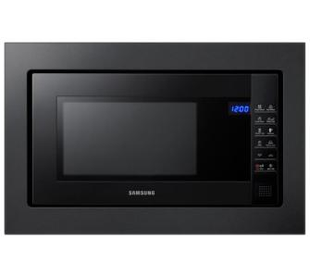 | KM | 1
19 | Ekspres ciśnieniowy |  |  | EX | 1
20 | Krzesło gościnne, tapicerowane siedzisko, podłokietniki, tapicerka I grupa cenowa , stelaż chrom |  |  | K1 | 1
21 | Fotel obrotowy, zagłówek, oparcie siatka, tapicera siedziska I gr cenowa, stelaż polerowane aluminium, podłokietniki P54PU regulowane góra-dół, kółka miękkie do twardych powierzchni |  |  | F1 | 1
 |  |  |  |  |  | Razem netto | 0.00 zł | Razem brutto | 0.00 zł

 | UWAGA: wszelkie zdjęcia występujące w tabeli powyżej są zdjęciami poglądowymi

 | Zaproponowane ceny muszą obejmować również transport oraz montaż mebli.

 | podpis i pieczęć Wykonawcy: ……………………………………………………………….

 | data: …………………………………

